INSTRUKTIONER
INSTRUKTIONER, KIOSK
En mer utförlig instruktion finns på plats.
• Tar betalt/hanterar kassan
• Kokar kaffe
• Fixar toast (ost och ost/skinka)
• Skivar tillbehör till hamburgare (sallad, lök, tomat, gurka)
• Steker hamburgare (förstek inför anstormning vid lunch!)
• Kokar korv
• Fyller på dricka, godis och annat vid behov
• Tillverkning och försäljning av Popcorn
TÄNK PÅ HANDHYGIENEN – TVÄTTA HÄNDERNA OFTA!
TAR NÅGOT SLUT? Kontakta Anna Rosenklint 0703-351906
FRÅGOR? Kontakta Anna Rosenklint 0703-351906

INSTRUKTIONER SEKRETARIAT
Mer info på plats
• Antecknar målgörare, fyller i resultat mm.

INSTRUKTIONER KORRIDOR
•Öppnar och stänger dörren till planen samt säkerställer att de lag som skall spela matchen efter
den pågående finns redo att hoppa in direkt då domaren öppnar dörren. Detta för att vi skall
säkerställa att vi inte förlorar tid.
• I mån av tid: Håller koll i korridorerna vid omklädningsrummen. Här får inga obehöriga vara eller
bollar användas!

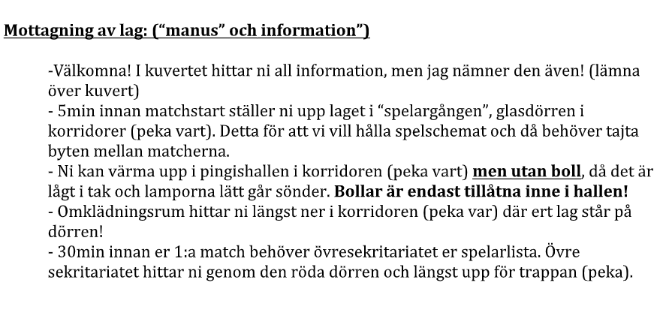
INSTRUKTIONER MOTTAGNING & PARKERING
OBS! De 4 funktionärer nedan samarbetar och fördelar sig på de olika positionenrna under dagen där de
behövs som bäst!
• Mottagning av lag: Välkomnar lagen och ger information (Se vilken info sist i denna instruktion)
• Kringarrangemang: håller i sidoaktivteter, mer information kommer på plats.
Städ:
• Säkerställer att det alltid finns plats i sopkorgar för det skräp som kastas.
• Torkar av borden i caféet
• Säkerställer att läktaren är ren under dagen
• Fräscha toaletter
Parkering:
• Visa bilar in till parkeringen enligt karta för grusplanen. Karta fås på plats.
För att så många bilar som möjligt ska få plats på grusplanen krävs att de första bilarna i varje rad
ställer sig rätt.
• Stega upp planen enligt kartan och anvisa bilarna därefter.

